MANTENIMIENTO_AA
 | PARTE OPERATIVO DE MANTENIMIENTO DE AA - ANNUAL |  |  |  |  |  |  |  | 
ZONA : | AUCALLAMA | NOMBRE SITE: | GRAMADALES |  | CODIGO SITE: | LI4436 |  | FECHA : | 2026-06-19 23:51:42

CRQ : | CRQ000000084889 | COORDENADAS : | 11°35'25.926"S 77°10'51.291"W |  | TÉCNICO RESPONSIBLE : | Jesus Ramos
I .- INFORMACION DEL SISTEMAC DE AA

DATOS DE UNIDAD EVAPORADORA |  |  |  | 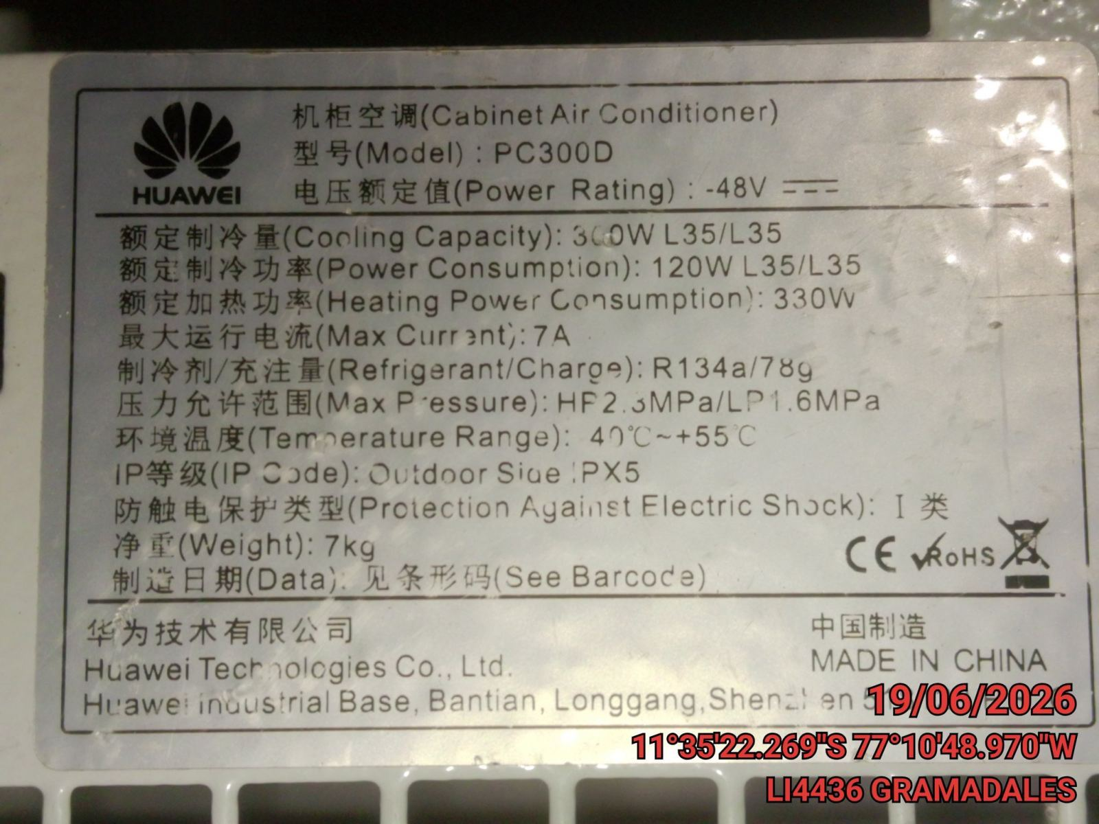 |  |  | 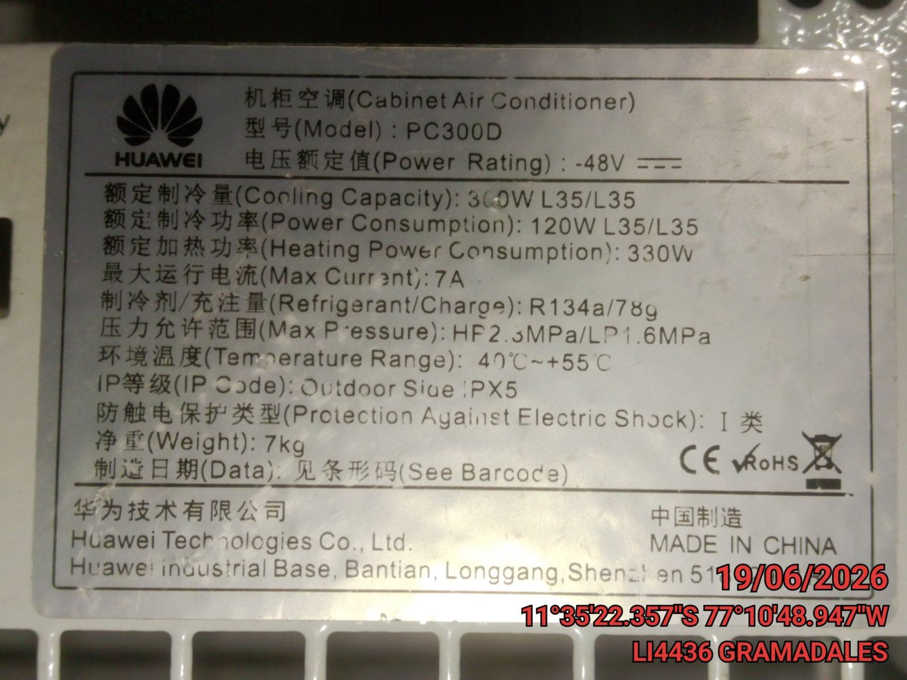

Marca: | HUAWEI
Modelo: | PC300D
Serie: | NV
Capacidad(BTU): | 1053
Ubicación: | GABINETE OUTDOOR

DATOS DE UNIDAD CONDENSADORA

Marca: | HUAWEI
Modelo: | PC300D
Serie: | NV
Capacidad(BTU): | 1023
Ubicación: | PATIO
Tipo de Equipos: | NV |  |  | FOTO DE PLACA DE UNIDAD EVAPORADORA |  |  | FOTO DE PLACA DE UNIDAD CONDENSADORA
Tension: | 51
Fase: | DC

 |  |  |  | 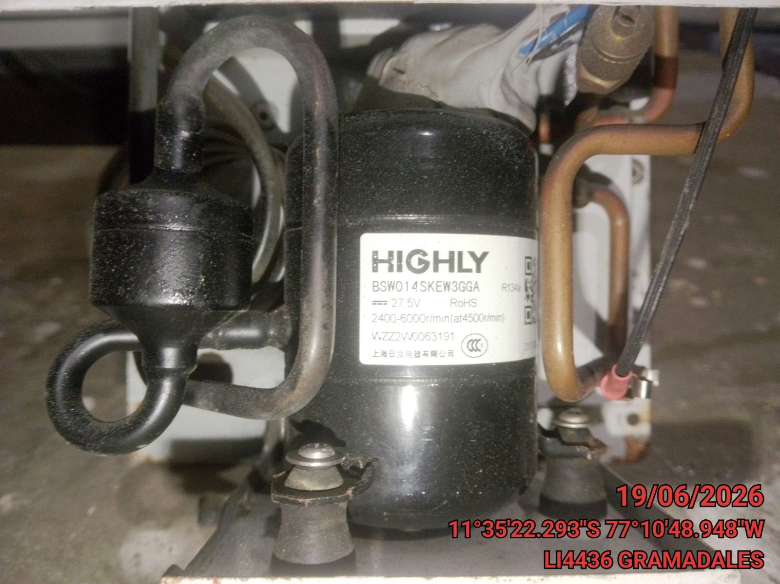

DATOS DE COMPRESOR

Tipo: | SCROLL
Marca: | HIGHLY
Modelo: | NV
Capacidad(BTU): | 1023
Tipo de Refrigerante: | R134-A

 |  |  |  | FOTO DE COMPRESOR

II .- SISTEMA DE UNIDAD EVAPORADORA:

ESTADO DE COMPONENTES |  |  |  | 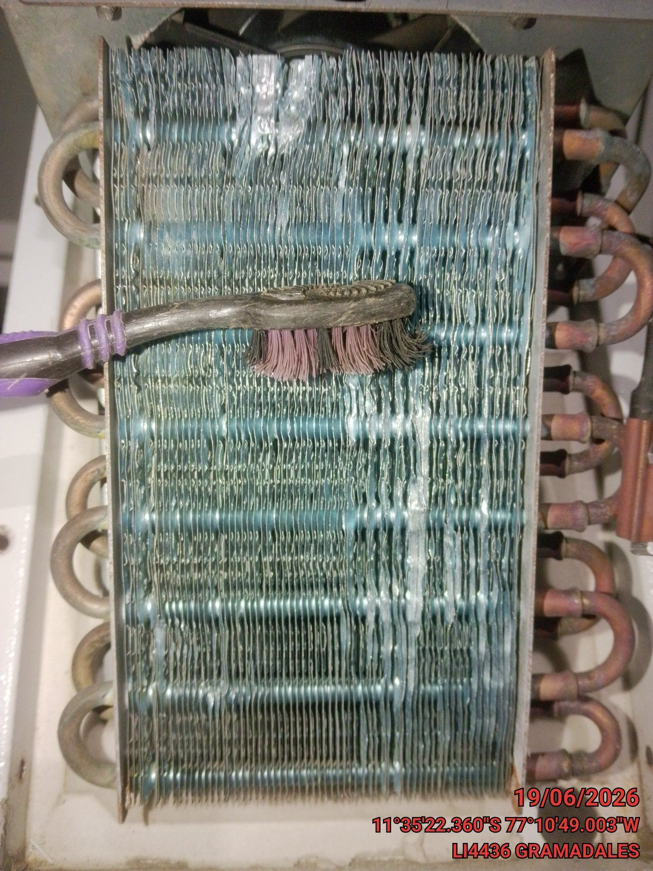 |  |  | 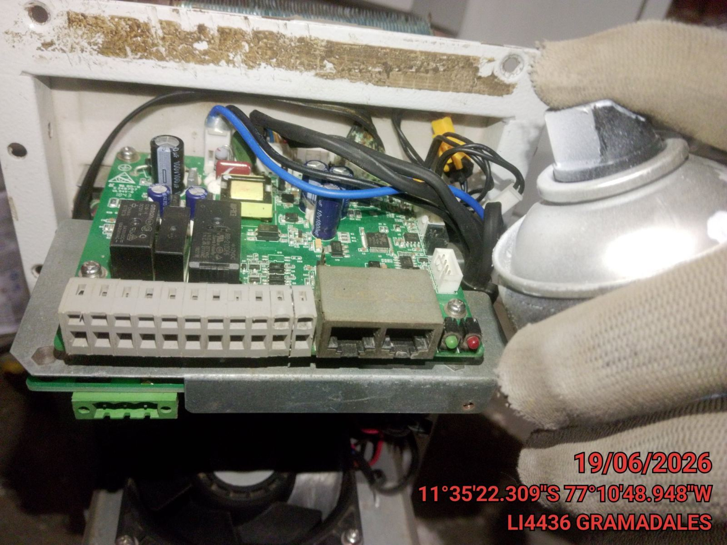

Serpentín de Evaporador: | OK
Filtro de Alta Eficiencia: | OK
Filtro de Malla de Aluminio: | OK
Motor Eléctrico del Evaporador: | OK
Válvula de Expansión: | OK
Faja del Ventilador del Evaporador: | N/A
Termostato: | N/A
Sensor de Obstrucción de FAE: | OK

PARAMETROS MOTOR VENTILADOR UE:

Medicion en Motor Ventilador UE | Valor Medido
Volt R-S (V) | 51
Volt S-T (V) | 0
Volt T-R (V) | 0
Volt R-Tierra (V) | 0 |  |  | FOTO DE LIMPIEZA Y ESTADO DE SERPENTIN DE UE |  |  | FOTO DE COMPONENTES DE UE (PARTE ELECTRICA)
Volt S-Tierra (V) | 0
Volt T-Tierra (V) | 0
R (Amp) | 0
S (Amp) | 0 |  |  | 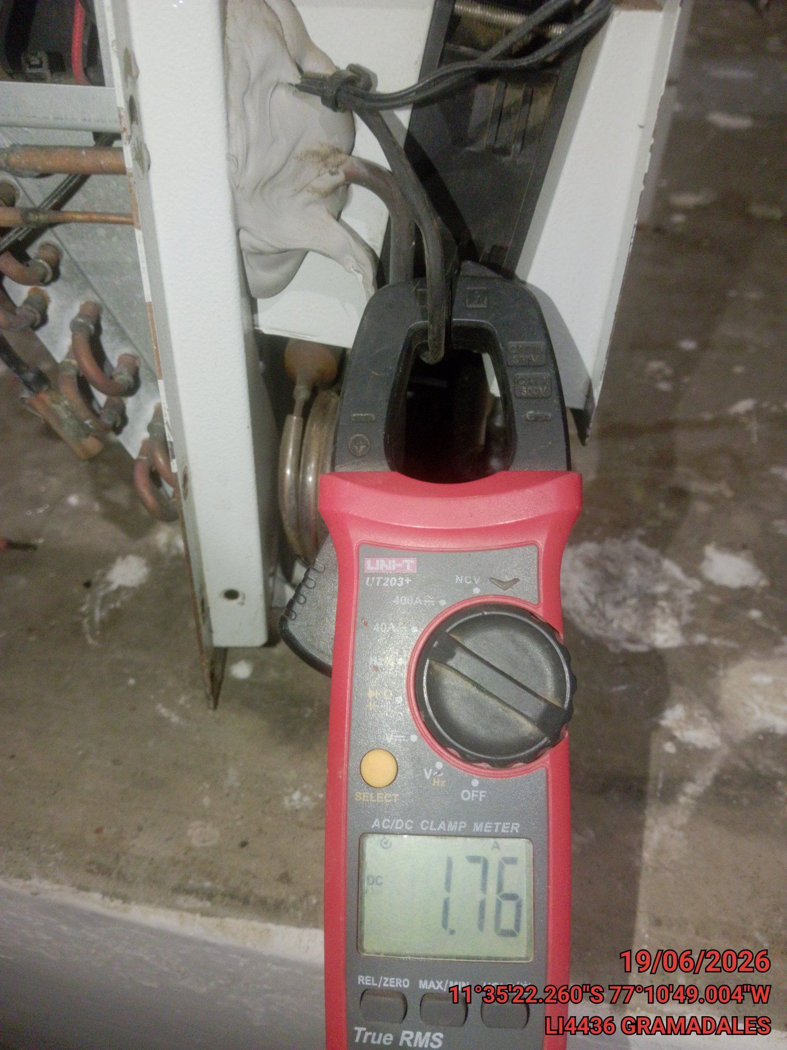 |  |  | 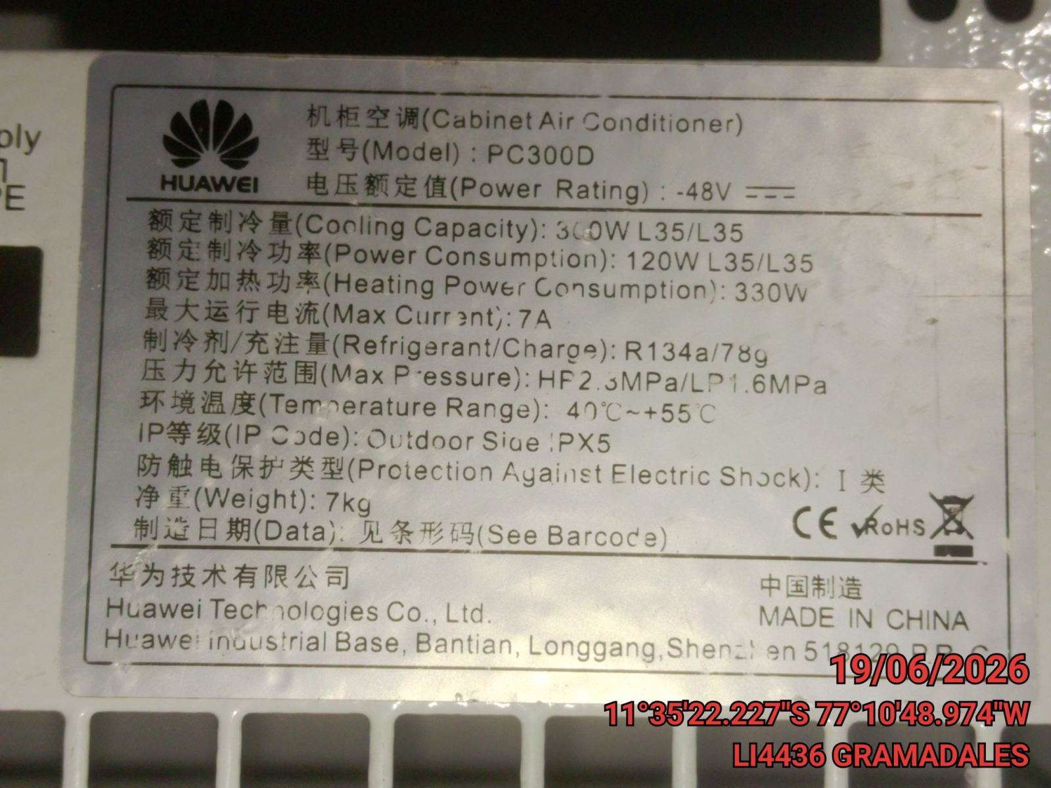
T (Amp) | 0
Placa (Amp) | 0

 | TERMOSTATO

 | DATOS | Setpoint | Ambiental
 | Temperatura | 22 | 22
 | Humedad | 35 | 35
 | Tipo | NV
 | Marca | NV
 | Modelo | NV

 |  |  |  | FOTO CORRIENTE REAL EN MOTOR VENTILADOR |  |  | FOTO CORRIENTE SEGUN PLACA EN MOTOR VENTILADOR

 |  |  |  | 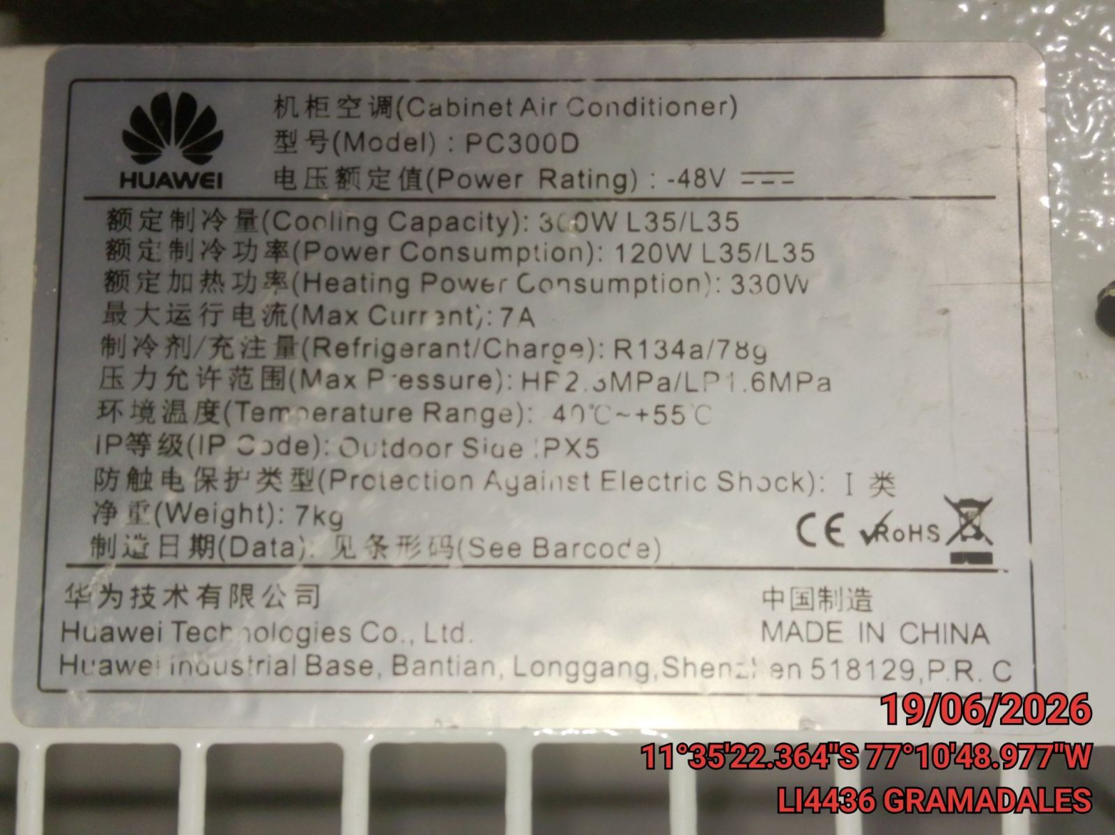 |  |  | 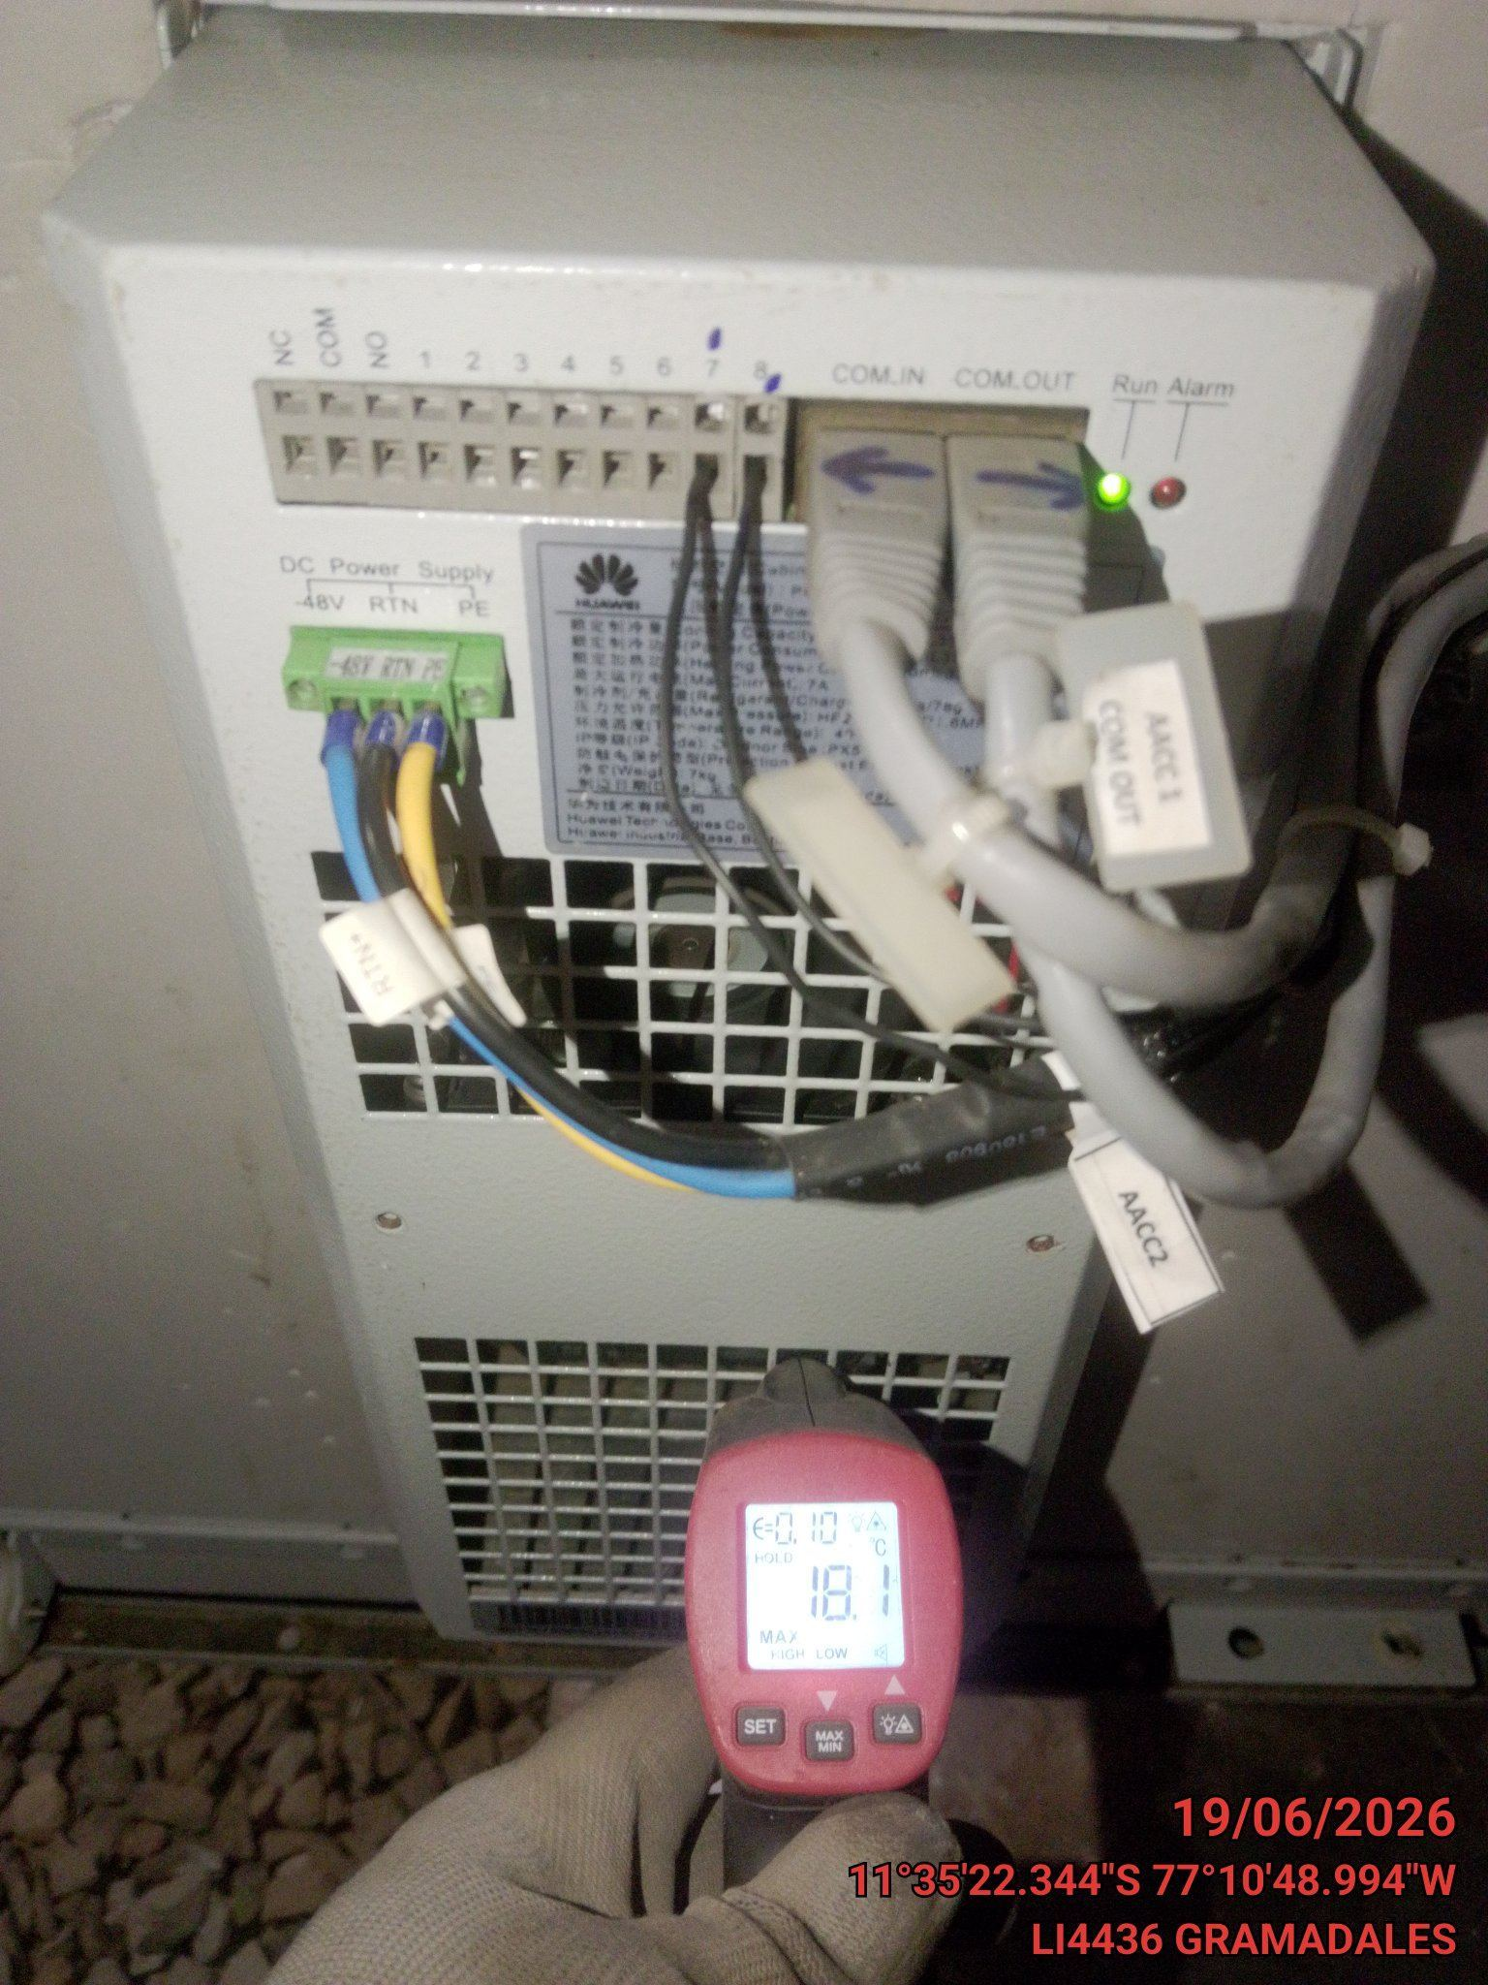

 |  |  |  | FOTO TERMOSTATO TEMPERATURA |  |  | FOTO TEMPERATURA DE EXPULSION

III .- SISTEMA DE UNIDAD CONDENSADORA:

 |  |  |  | 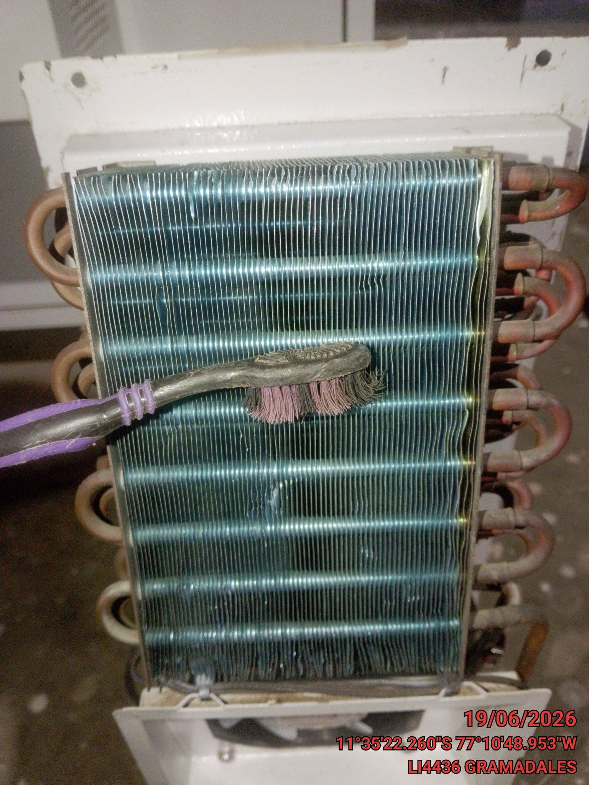 |  |  | 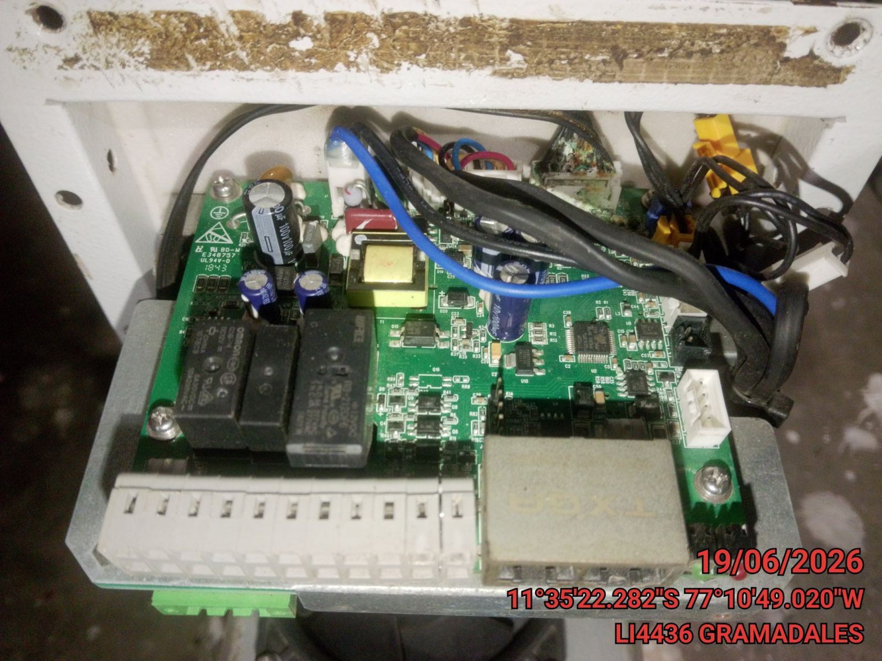

ESTADO DE COMPONENTES

Serpentin de Condensacion: | OK
Ventiladores de Condensador: | OK
Rodajes de Ventilador de Condensador: | N/A
Faja del Ventilador del Condensador: | N/A
Gabinete en General: | OK
Contactores de Ventilador: | OK

 |  |  |  | FOTO LIMPIEZA Y ESTADO DE SERPENTIN DE UC |  |  | FOTO COMPONENTES DE UC (PARTE ELECTRICA)

 |  |  |  | 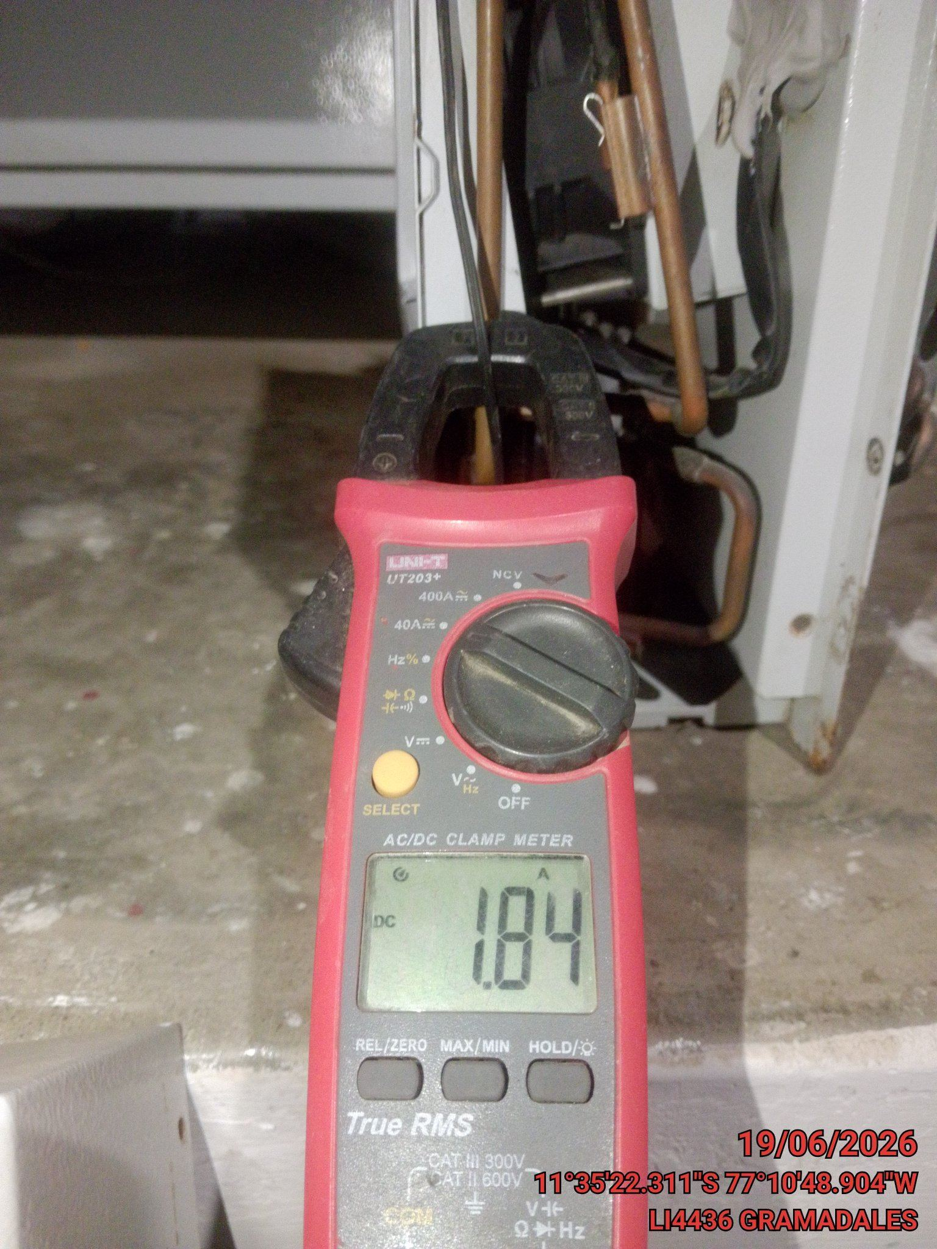 |  |  | 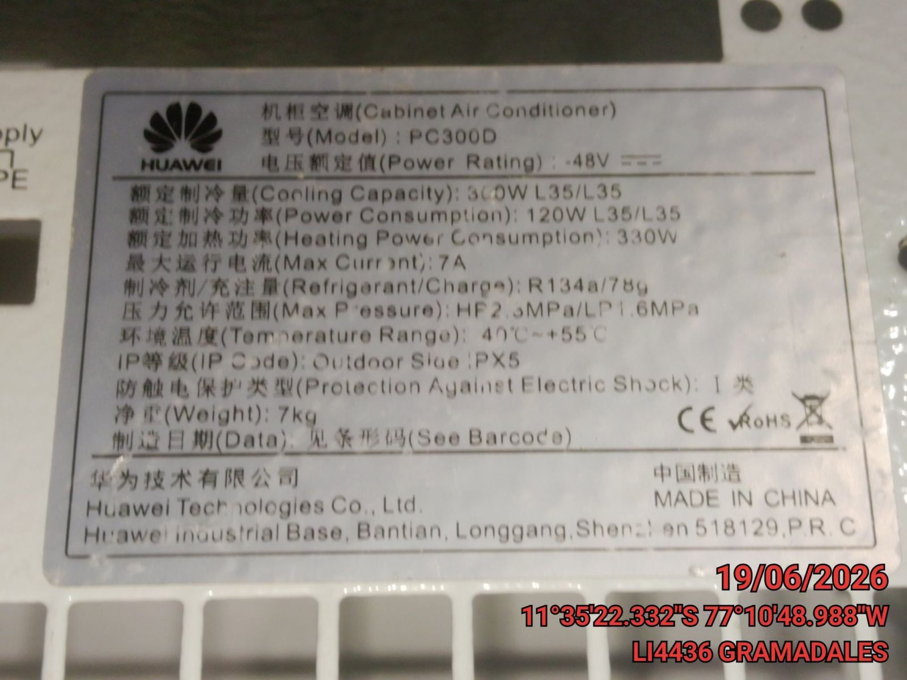

PARAMETROS DE COMPRESOR DE UC:

Medicion en COMPRESOR DE UC | Valor Medido
Volt R-S (V) | 0
Volt S-T (V) | 0
Volt T-R (V) | 0
Volt R-Tierra (V) | 0
Volt S-Tierra (V) | 0
Volt T-Tierra (V) | 0
R (Amp) | 0
S (Amp) | 0
T (Amp) | 0
Placa (Amp) | 0

 |  |  |  | FOTO CORRIENTE REAL EN COMPRESOR |  |  | FOTO CORRIENTE SEGUN PLACA COMPRESOR

 |  |  |  | 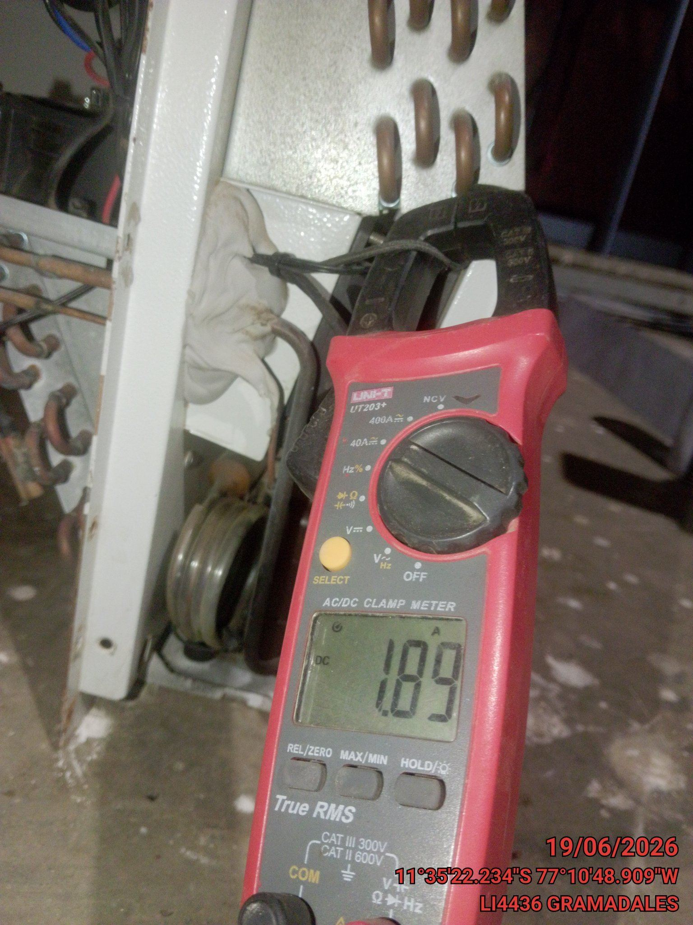 |  |  | 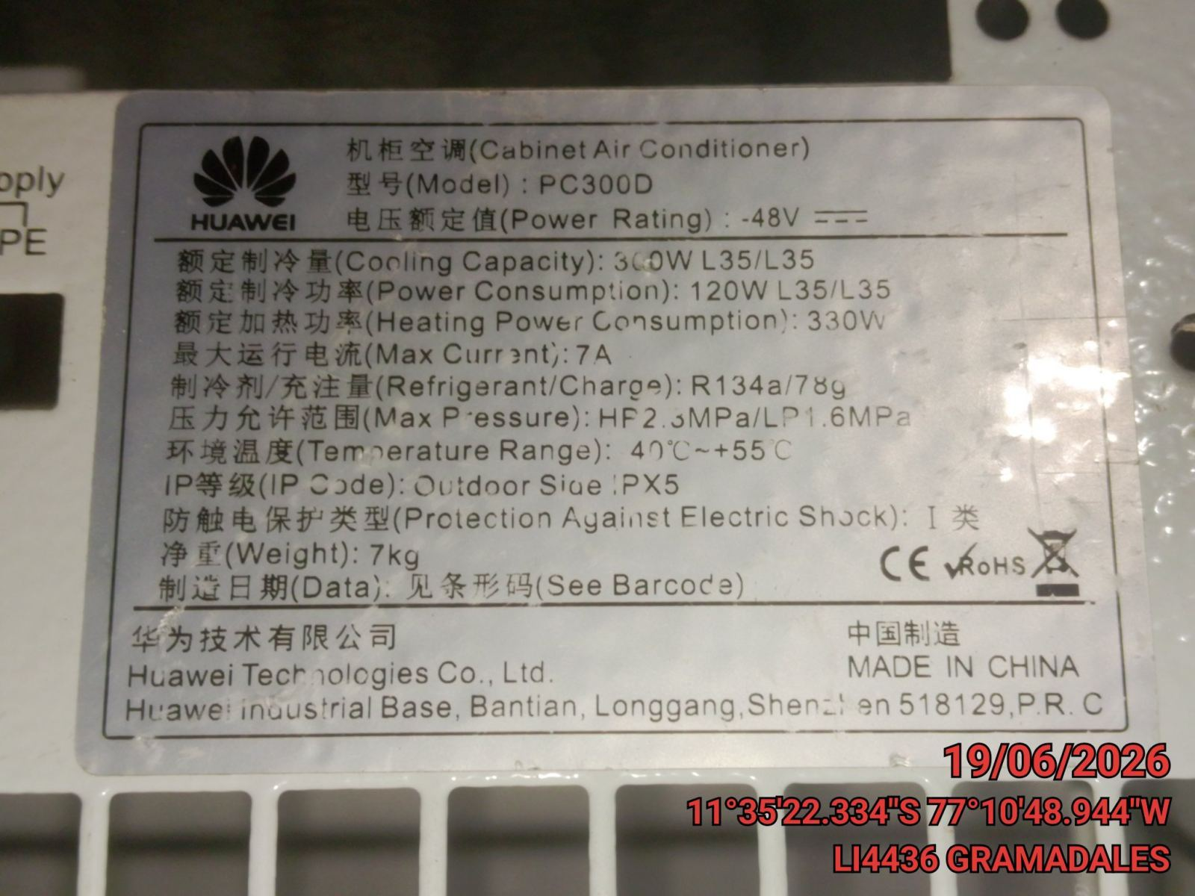

PARAMETROS MOTOR VENTILADOR DE UC:

Medición en MOTOR VENTILADOR DE UC | Valor Medido
Volt R-S (V) | 0
Volt S-T (V) | 0
Volt T-R (V) | 0
Volt R-Tierra (V) | 0
Volt S-Tierra (V) | 0
Volt T-Tierra (V) | 0
R (Amp) | 0
S (Amp) | 0
T (Amp) | 0
Placa (Amp) | 0

 |  |  |  | FOTO CORRIENTE REAL EN MOTOR DE UC |  |  | FOTO CORRIENTE SEGUN PLACA EN MOTOR DE UC

IV .- COMPONENTES DEL SISTEMA:

ESTADO DE COMPONENTES |  |  |  | 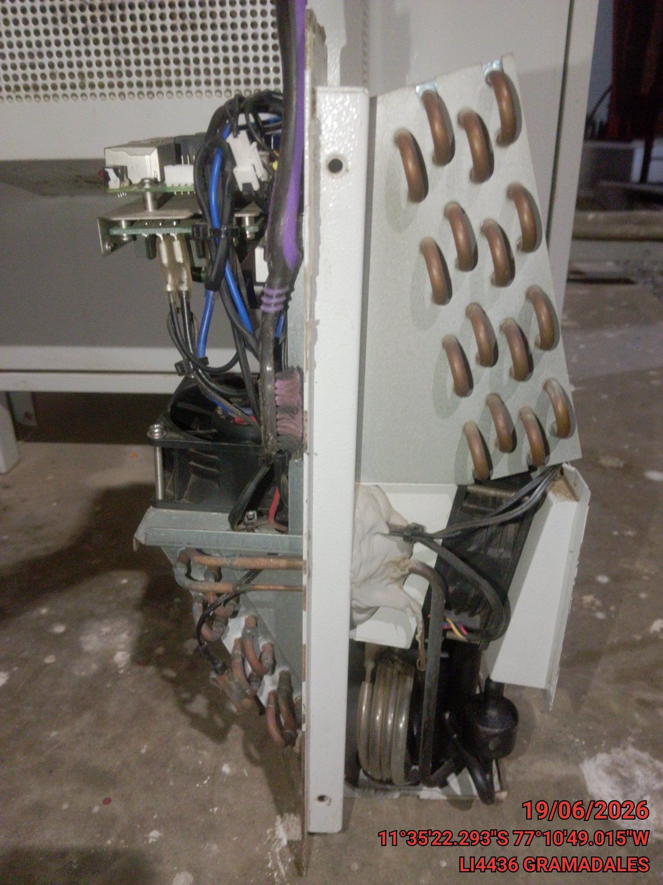 |  |  | 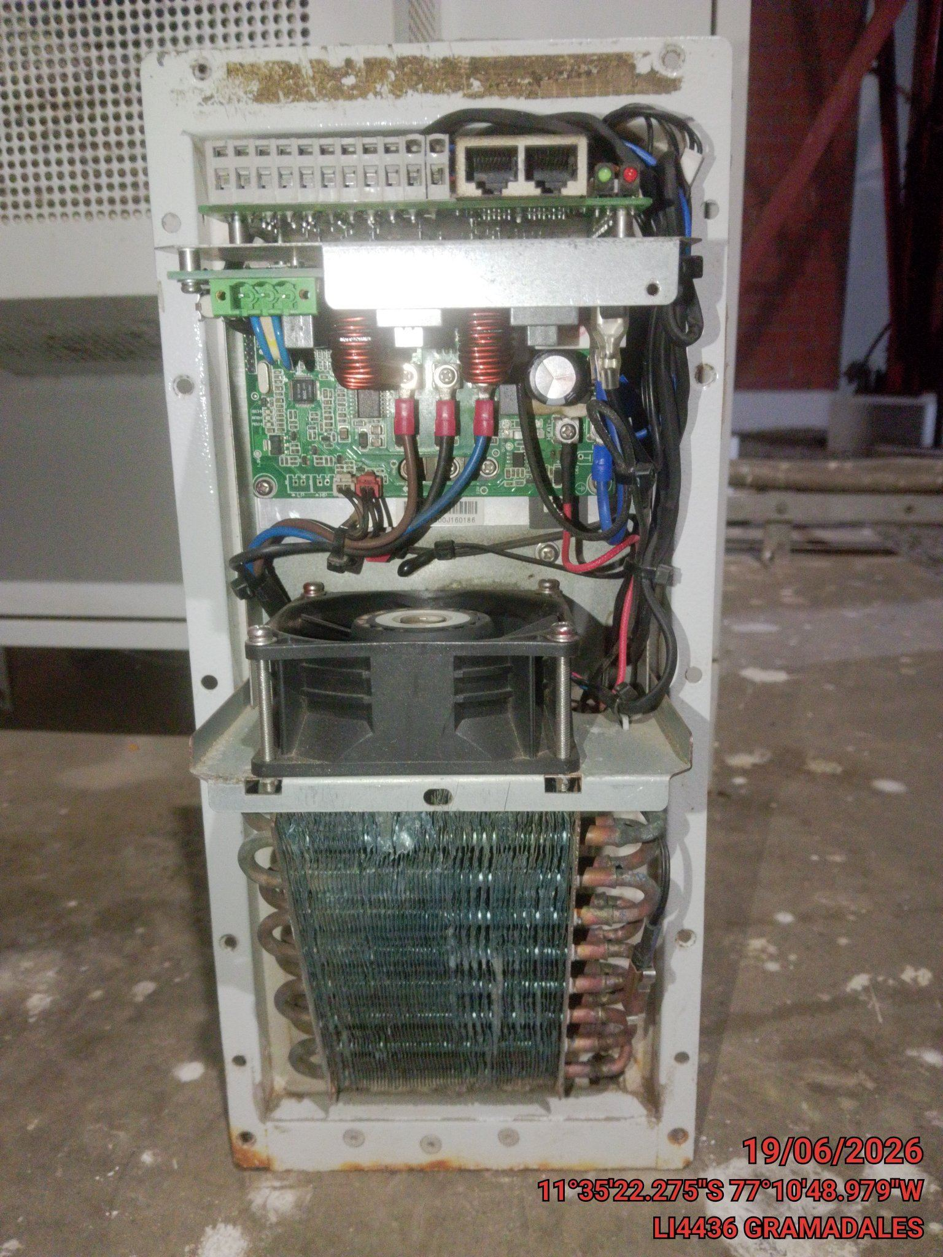

Tubería de alta presión: | N/A
Tuberia de baja presión: | OK
Filtro deshidratador: | N/A
Filtro de succión: | N/A
Visor de línea líquida: | N/A
Válvula de Paso: | N/A
Contactor del Compresor: | N/A
Presostato por alta presión: | N/A
Presostato por baja presión: | N/A
Protector de voltaje: | N/A
Válvulas solenoide: | N/A
Controlador fullgaugue: | N/A

 |  |  |  | FOTO PANORAMICA DE TUBERIAS DE ALTA Y BAJA |  |  | FOTO PANORAMICA DE COMPONENTES

 |  |  |  | 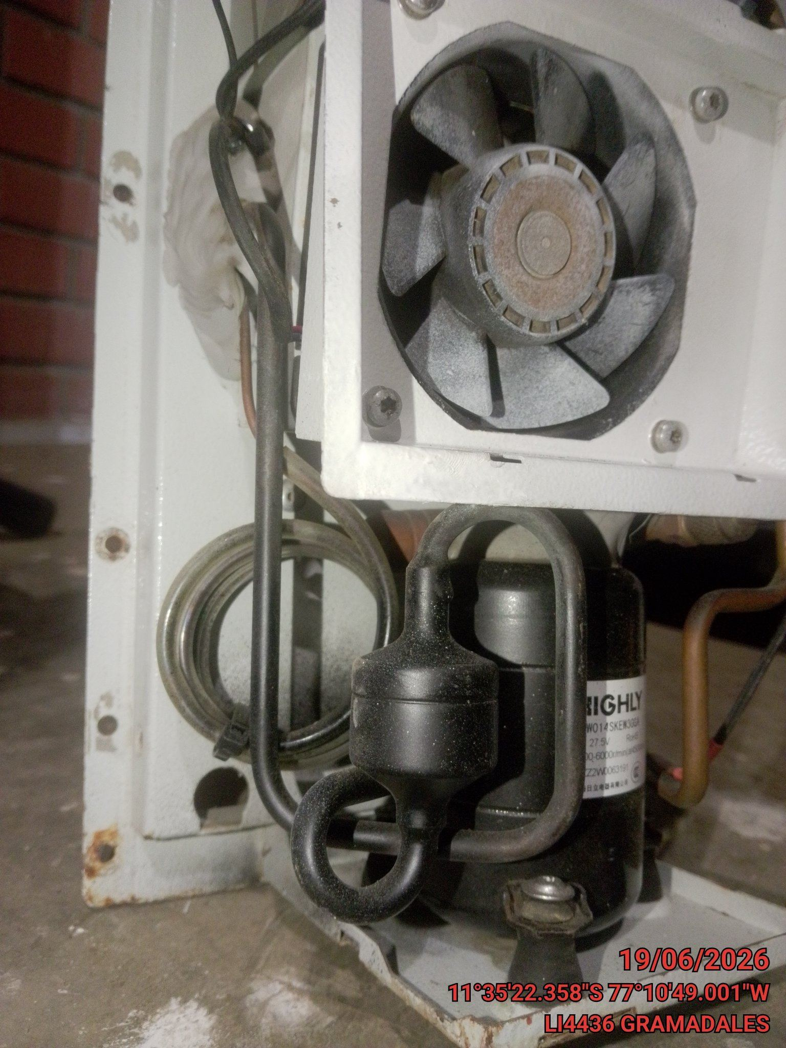 |  |  | 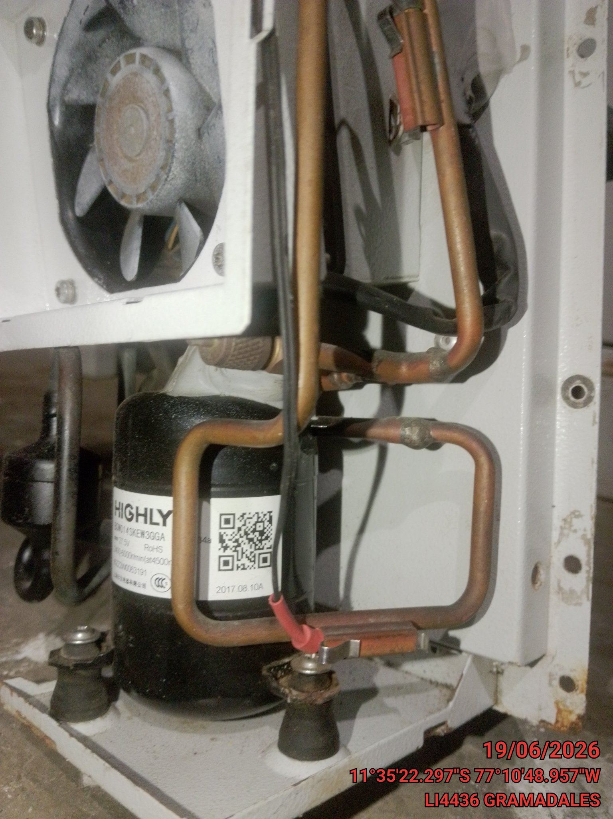

PARAMETROS

DATOS
Alta Presión | N/A
Baja Presión | N/A
Temperatura exterior (°C) | 0
Tipo de Filtro | N/A
Medida de Filtro (LxAxE) | N/A

 |  |  |  | FOTO MEDIDA EN BAJA PRESION |  |  | FOTO MEDIDA EN ALTA PRESION

V .- REPORTE FOTOGRAFICO POST MANTENIMIENTO:

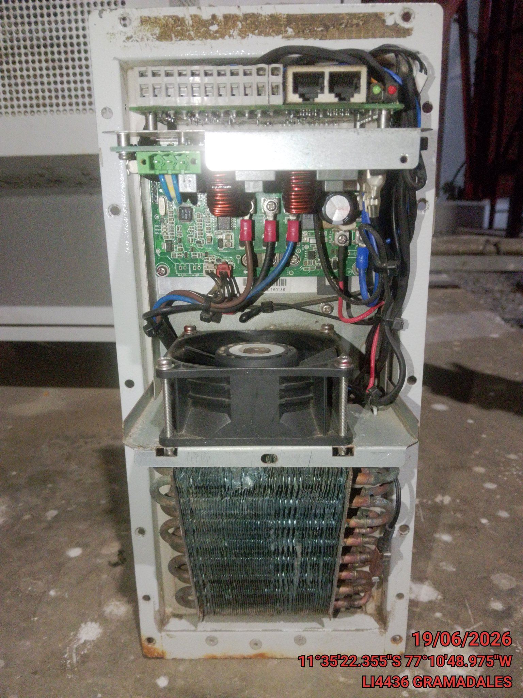 |  |  |  | 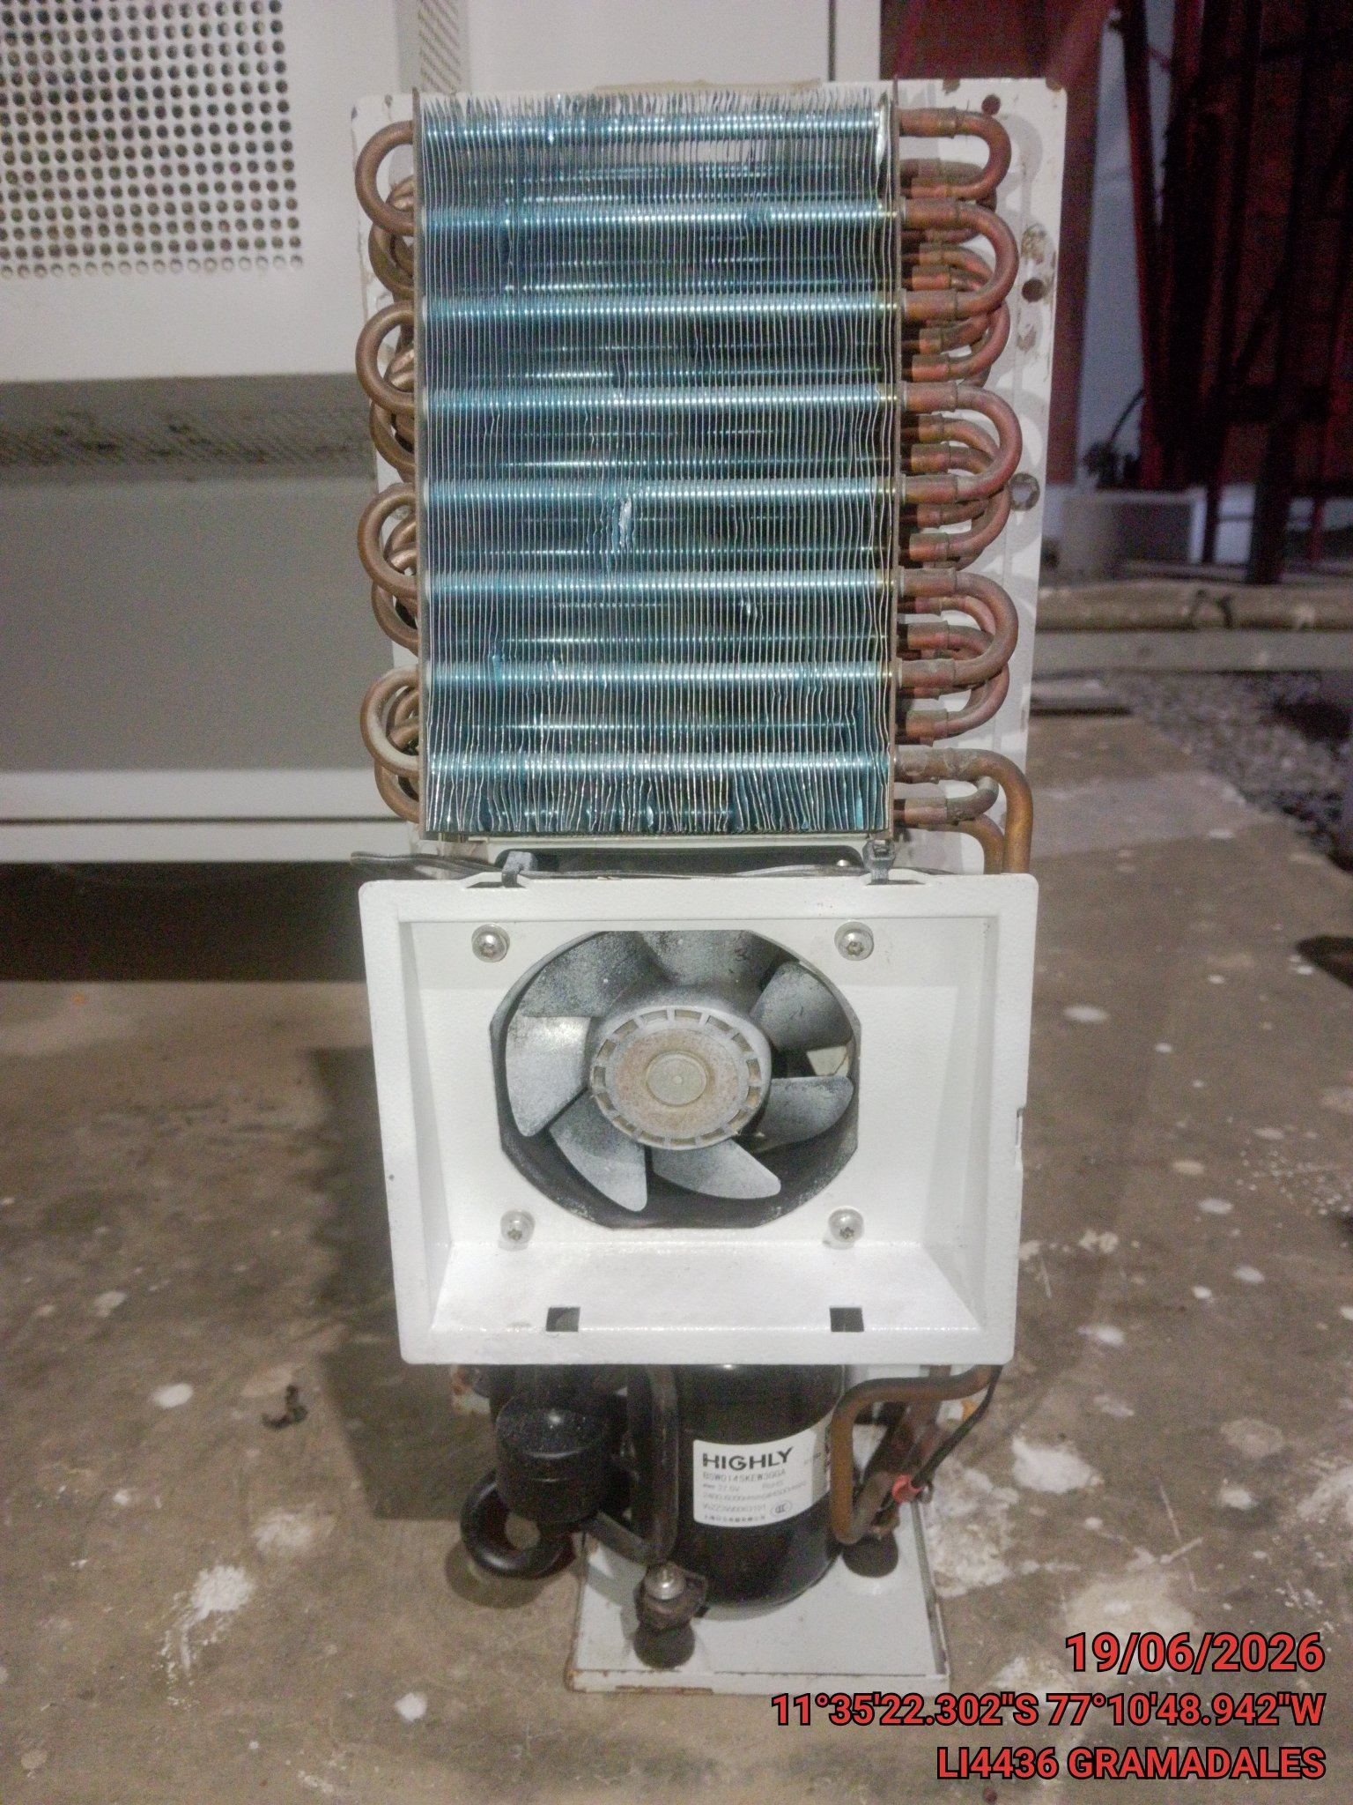 |  |  | 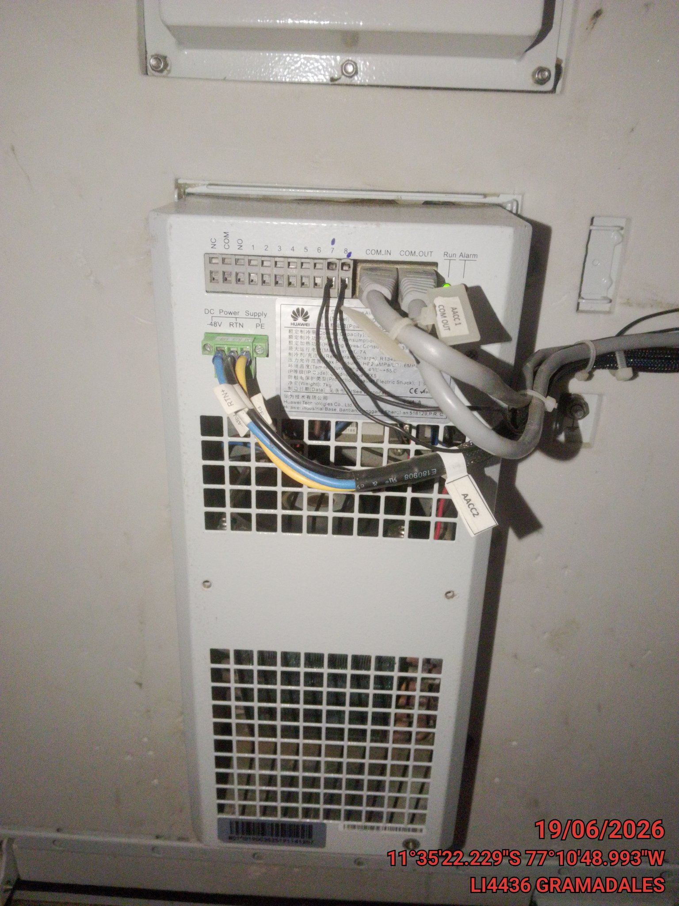

AREA DE UNIDAD EVAPORADORA |  |  |  | AREA DE UNIDAD CONDENSADORA |  |  | FOTO PANORAMICA DE EQUIPOS

VI .- OBSERVACIONES GENERALES

NINGUNA



OBSERVACION

VII .- RECOMENDACIONES GENERALES

NA

